TK_Geopriestorove udaje
Tento hárok slúži na zobrazenie tematickej kategórie Geopriestorové údaje tak, ako je definovaná v prílohe Nariadenia - ide o podporný materiál, ktorý umožňuje lepšie pochopenie špecifických atribútov jednotlivých súborov údajov s vysokou hodnotou s cieľom vyplnenia príslušných kariet na nasledujúcich hárkoch.

Geopriestorové údaje Súbory údajov v rozsahu pôsobnosti Tematická kategória geopriestorových údajov zahŕňa súbory údajov v rozsahu tém údajov Inspire: správne jednotky, zemepisné názvy, adresy, stavby a katastrálne parcely, ako sú vymedzené v prílohe I a prílohe III k smernici Európskeho parlamentu a Rady 2007/2/ES. Okrem toho zahŕňa referenčné pozemky a poľnohospodárske pozemky, ako sú vymedzené v nariadení Európskeho parlamentu a Rady (EÚ) č. 1306/2013 a nariadení Európskeho parlamentu a Rady č. 1307/2013 a súvisiacich delegovaných a vykonávacích aktoch. Ich podrobnosť, zemepisné pokrytie a kľúčové vlastnosti sú uvedené ďalej v tabuľke. Ak súbory údajov nie sú k dispozícii v mierke uvedenej v tabuľke, ale sú k dispozícii vo vyššom priestorovom rozlíšení/rozlíšeniach, poskytujú sa v dostupnom priestorovom rozlíšení. Podmienky uverejňovania a opakovaného použitia a) Súbory údajov sprístupnené na opakované použitie: - za podmienok licencie Creative Commons BY 4.0, alebo inej rovnocennej alebo menej reštriktívnej otvorenej licencie; - vo verejne zdokumentovanom, otvorenom, strojovo čitateľnom formáte uznávanom v Únii alebo medzinárodne; - prostredníctvom aplikačných programovacích rozhraní (API) a hromadného stiahnutia; - v najaktuálnejšej verzii. b) Metaúdaje opisujúce súbory údajov patriace medzi témy údajov Inspire zahŕňajú aspoň tie prvkymetaúdajov, ktoré sú vymedzené v nariadení Komisie (ES) č. 1205/2008. c) Na účely zavedenia súborov údajov týkajúcich sa referenčných parciel a poľnohospodárskych parciel berú členské štáty do úvahy prebiehajúce vykonávanie smernice 2007/2/ES, ako aj povinnosti, ktoré sa predpokladajú v článku 67 ods. 3 a 5 nariadenia (EÚ) 2021/2116.

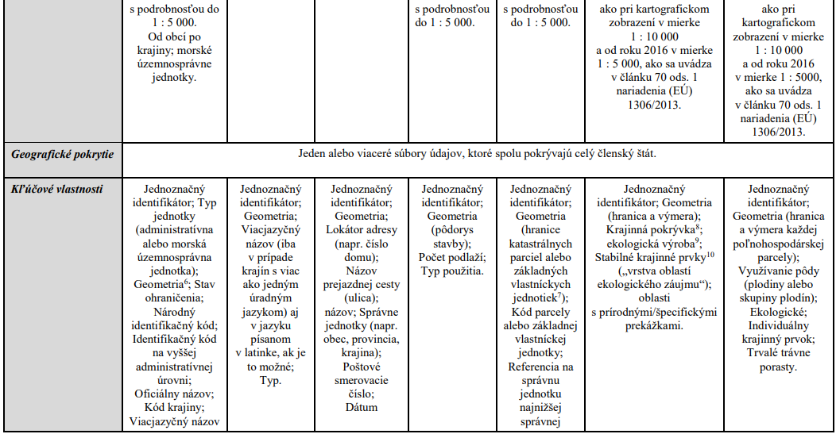

6 V tejto prílohe sa geometria vzťahuje aspoň na dve dimenzie. 7 Členské štáty sprístupňujú základné vlastnícke jednotky, keď sa jedinečné katastrálne odkazy uvádzajú len pre základné vlastnícke jednotky, a nie pre parcely. 8 Poľnohospodárska plocha, ako sa uvádza v článku 4 ods. 1 nariadenia (EÚ) č. 1307/2013. 9 Informácia o tom, či je pozemok spravovaný na základe ekologických postupov. 10 V systéme identifikácie poľnohospodárskych pozemkov (LPIS) sa označuje ako referenčná „vrstva oblastí ekologického záujmu (EFA)“ [článok 70 nariadenia (EÚ) 1306/2013].

